المؤشرات الكلية

سوق العراق للاوراق المالية
جلسة الاحد 2025/11/30 |  |  |  | تقرير أسعار الأسهم المتداولة واخبار الشركات
الجلسة (214)
الاسهم المتداولة المدرجة و OTC |  |  | 156,143,499 |  |  | قيمة الأسهم المتداولة المدرجة و OTC |  | 417,552,585 |  |  | صفقات الشركات المدرجة وOTC | 770
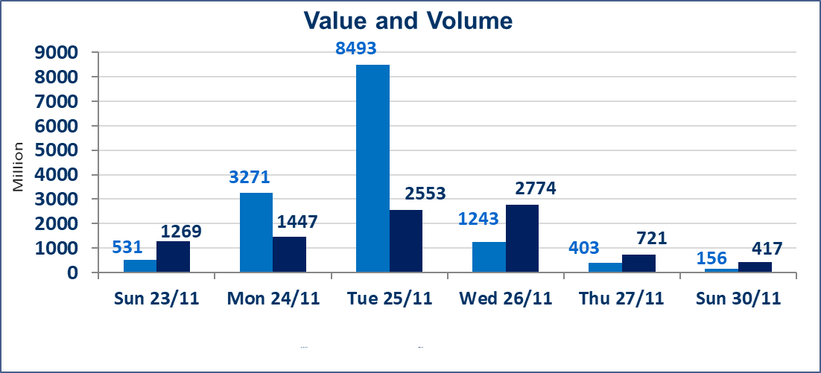
المؤشر60 ISX اليوم | 955.37 |  | نقطة |  |  | المؤشر15 ISX اليوم | 1183.33 | نقطة
المؤشر 60 ISX السابق | 952.03 |  | نقطة |  |  | المؤشر 15 ISX السابق | 1177.62 | نقطة
نسبة التغير | 0.35 |  | % |  |  | نسبة التغير | 0.48 | %
عدد النقاط | 3.34 |  | نقطة |  |  | عدد النقاط | 5.71 | نقطة

الشركات المدرجة | 104 | OTC | 11 | 118 |  | الشركات غير المتداولة المدرجة | 41 | OTC | 9 | 50
الشركات المتداولة | 48 | OTC | 1 | 49 |  | الشركات المرتفعة |  |  | 9
شركات الهيئة العامة |  |  |  | 5 |  | الشركات المنخفضة |  |  | 15
الموقوفة بقرار من هيأة الأوراق المالية |  |  |  | 10
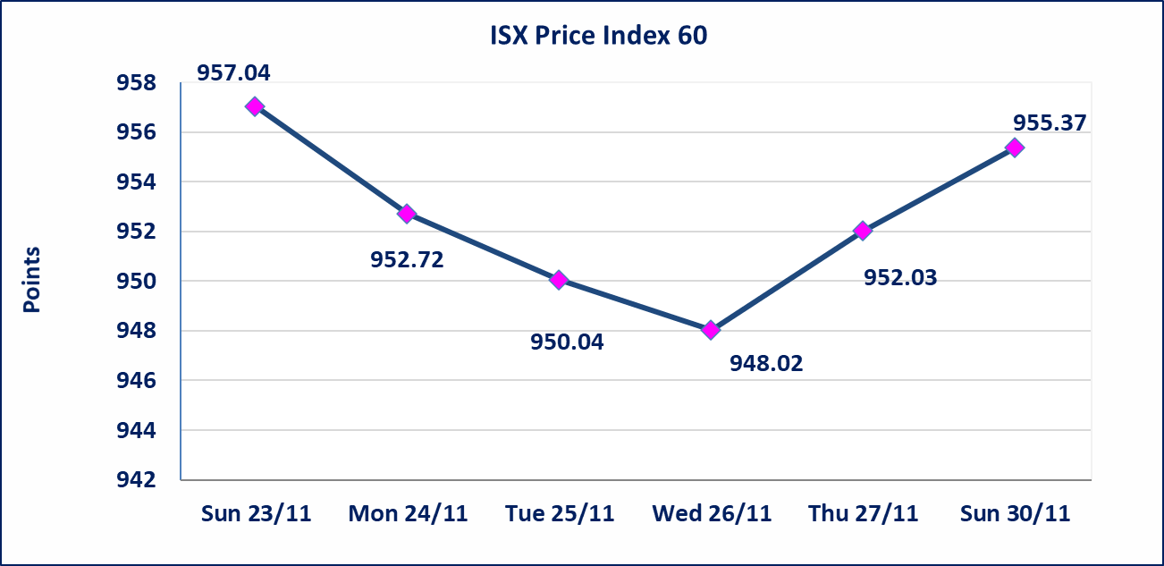
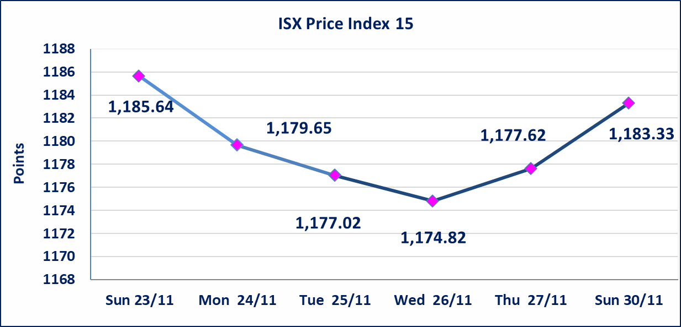

الخاتم للاتصالات(TZNI) | أرسل سوق العراق للاوراق المالية كتاب إلى شركة الخاتم للاتصالات للافصاح عن اهم الاحداث الجوهرية التي أدت إلى إرتفاع سعر السهم لجلستين بكامل حدود نسبة التغير لجسلتي 11/27 و 2025/11/30.
إستبعاد سعر | إستبعاد سعر إغلاق آخر عقد في جلسة اليوم على أسهم شركة الكندي لانتاج اللقاحات البطرية البالغ (2.700) دينار ليكون (2.750) دينار سعر الاغلاق الحالي .
الحديثة لانتاج الحيواني والزراعي(AMAP) | استنادا الى قرار هيأة الاوراق المالية المرقم 2447/10 في 2025/11/25 تقرر نقل تداول اسهم الشركة من منصة الشركات غير المفصحة الى منصة النظامية اعتبارا من جلسة الاثنين 2025/12/1
سندات بناء الاصدارية الثانية فئة مليون | سيتم ايقاف التداول على سندات بناء الاصدارية الثانية فئة (1,000,000) دينار اعتبارا من جلسة 2025/12/2 لكون تاريخ اطفاء الفئة 2025/12/16.
كوردستان للتامين (NKUI) | تم البدء بعمليات ايداع شهادات اسهم المساهمين لشركة كوردستان الدولي للتامين إعتباراً من جلسة الاحد 2025/11/23 وسيتم اطلاق التداول إعتباراً من جلسة الاحد 2025/12/14 بعد ايداع 5% من رأس المال او بعد مرور (21) يوم من تاريخ بدء الايداع في منصة الشركات غير المدرجة ISX-OTC.
كركوك لانتاج المواد الانشائية (IKFP) | سيتم اطلاق التداول على اسهم الشركة إعتباراً من جلسة الاثنين 2025/12/1 بعد ايداع 24.75% من رأس المال الشركة، ستكون الاسهم متاحة في منصة الشركات غير المدرجة ISX-OTC.
البادية للتامين (NBAD) | تم البدء بعمليات ايداع شهادات اسهم المساهمين لشركة البادية للتأمين إعتباراً من جلسة الاثنين 2025/11/10 وسيتم اطلاق التداول إعتباراً من جلسة الاثنين 2025/12/1 بعد ايداع 5% من رأس المال او بعد مرور (21) يوم من تاريخ بدء الايداع في منصة الشركات غير المدرجة ISX-OTC.
الحد الأعلى والادنى للتغير في السعر | نسبة التغير في المنصة النظامية (15%)، نسبة التغير في المنصة الثانية (20%)، نسبة التغير في المنصة الثالثة (5%) إرتفاعاً وإنخفاضاً من سعر الاغلاق السابق.
Web site : www.isx-iq.net E-mail : info-isx@isx-iq.net |  |  |  |  | 07834000034 - 07711211522 : ص . ب :3607 العلوية الهاتف |  |  |  |  |  | بغداد /الكرادة/ قرب المسرح الوطني /مجاور مصرف الخليج التجاري

نسبة التغير
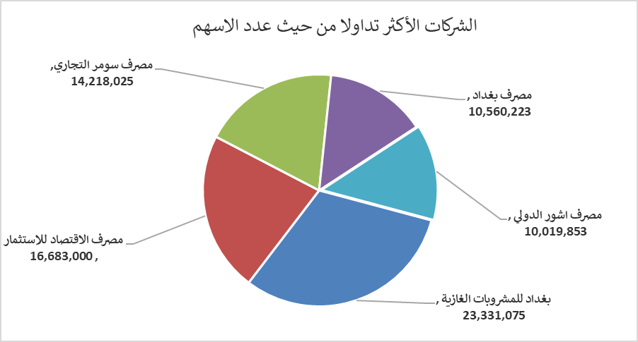
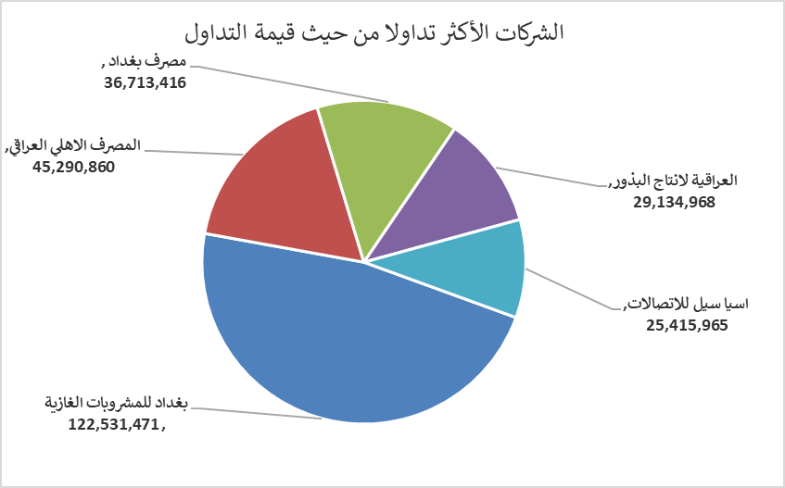
الشركات الأكثر ارتفاعاً وانخفاضاً

نسبة التغير لاسعار الاغلاق الاكثر ارتفاعاً |  |  |  | نسبة التغير لاسعار الاغلاق الاكثر انخفاضاً
اسم الشركة | اغلاق | التغير(%) | الاسهم المتداولة | اسم الشركة | اغلاق | التغير (%) | الاسهم المتداولة
الخاتم للاتصالات | 3.560 | 14.84 | 1,096,814 | الشرق الاوسط للاسماك | 6.450 | -13.42 | 678,500
بابل للإنتاج الحيواني والنباتي | 14.260 | 12.73 | 754,030 | مصرف القابض الاسلامي | 0.130 | -7.14 | 1,500,000
مصرف سومر التجاري | 0.110 | 10.00 | 14,218,025 | مدينة العاب الكرخ السياحية | 4.400 | -5.38 | 500,000
العراقية لصناعات الكارتون | 2.220 | 5.71 | 192,375 | الخازر لانتاج المواد الانشائية | 1.250 | -5.30 | 3,201,078
الامين للتأمين | 0.890 | 3.49 | 725,507 | الوطنية الاستثمارات السياحية | 10.310 | -4.98 | 500,000

الشركات الاكثر نشاطا حسب الاسهم المتداولة (حجم التداول) |  |  |  | الشركات الاكثر نشاطا حسب القيمة المتداولة
اسم الشركة | اغلاق | التغير(%) | الاسهم المتداولة | اسم الشركة | اغلاق | التغير (%) | القيمة المتداولة
بغداد للمشروبات الغازية | 5.300 | 1.92 | 23,331,075 | بغداد للمشروبات الغازية | 5.300 | 1.92 | 122,531,471
مصرف الاقتصاد للاستثمار | 0.240 | 0.00 | 16,683,000 | المصرف الاهلي العراقي | 4.700 | 0.43 | 45,290,860
مصرف سومر التجاري | 0.110 | 10.00 | 14,218,025 | مصرف بغداد | 3.470 | 0.00 | 36,713,416
مصرف بغداد | 3.470 | 0.00 | 10,560,223 | العراقية لانتاج البذور | 4.900 | -2.00 | 29,134,968
مصرف اشور الدولي | 0.260 | 0.00 | 10,019,853 | اسيا سيل للاتصالات | 13.000 | 0.78 | 25,415,965

